1
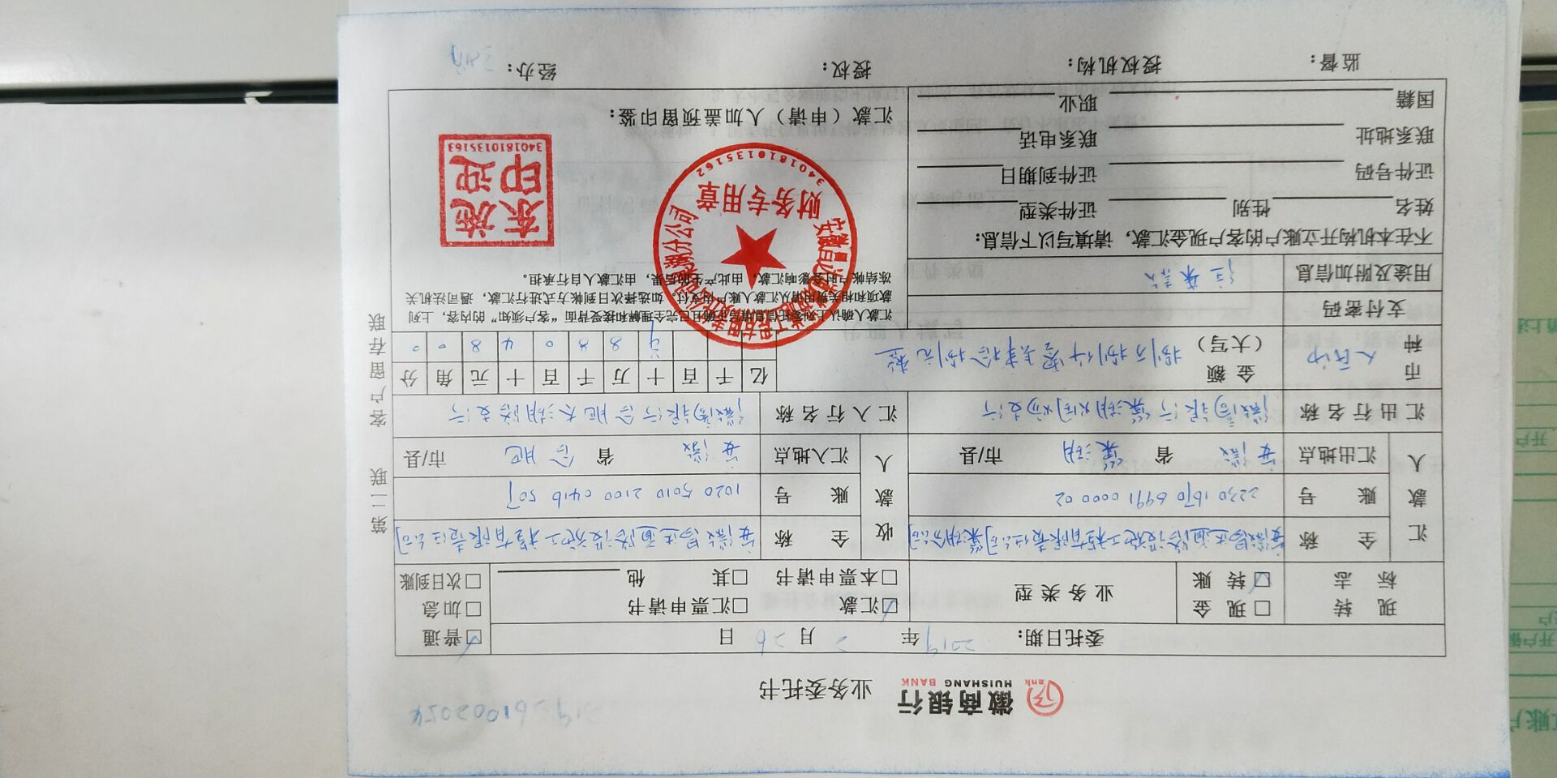
工程款支付证书
工程名称 |  | 巢湖市2018年烔炀镇农村道路畅通工程较大自然村硬化（坝堰路等） |  |  |  |  |  |  |  |  | ERP编号 | 10365 | 档案编号 | CD2018-072
合同金额 |  | 12,098,869.00 |  | 中标 日期 | 2018.9.6 |  | 已供工程 资料 | 中标通知书、施工合同、内部承包协议 |  |  |  | 庐江 | 责任 单位 | 业务二部
决算金额 |  |  |  | 竣工 日期 |  |  |  |  |  |  |  | 合肥 | 责任人 | 赵宝刚13905658882
序号 | 工程款到账 |  |  | 开票情况 |  | 管理费 |  | 代缴税金 | 其他扣款 |  | 预留款 |  | 实际支付
 | 日期 | 账户 | 金额 | 日期 | 金额 | 比例 | 金额 | 金额 | 金额 | 备注 | 金额 | 备注 | 户名 | 金额
本次结算 支付明细
1 | 2019-02-02 | 专户 | 4,102,400.00 | 2019-02-01 | 4,128,000.00 | 2.0% | 82,048.00 | 138,303.96 | 6,000.00 | 建造师占用费1500元/月，工期120天 | 41,024.00 | 一季度所得税预留1% | 材料 | 3,835,024.04
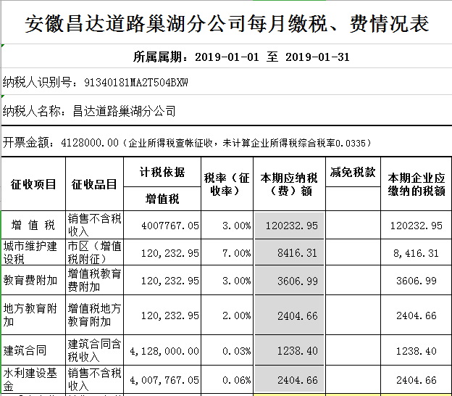
 |  |  |  |  |  |  | 88048是从此次的410多万中由分公司转至我公司帐上的

合计 |  | - | 4,102,400.00 | - | 4,128,000.00 | - | 82,048.00 | 138,303.96 | 6,000.00 | - | 41,024.00 | - | - | 3,835,024.04
本次结算 支付明细 |  | 应支付金额 |  | 3,835,024.04 |  |  |  | 实际支付金额 |  | 小写 | 0.00
 |  | 已支付金额 |  | 3,835,024.04 |  |  |  |  |  | 大写 | 零元整
申请部门 意见 |  | 制表：朱敏 |  |  |  |  |  | 项目管理 意见 |  | 施总、朱总已同意支付（附表背面截图）。
财务初审 意见 |  |  |  |  |  |  |  | 财务审核 意见
质安初审 意见 |  |  |  |  |  |  |  | 质安稽查 意见
总经理审批 |  |  |  |  |  |  |  | 董事长审批

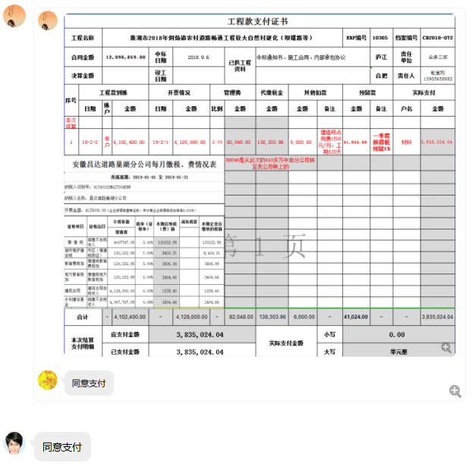

2
工程款支付证书
工程名称 |  | 巢湖市2018年烔炀镇农村道路畅通工程较大自然村硬化（坝堰路等） |  |  |  |  |  |  |  |  | ERP编号 | 10365 | 档案编号 | CD2018-072
合同金额 |  | 12,098,869.00 |  | 中标 日期 | 2018.9.6 |  | 已供工程 资料 | 中标通知书、施工合同、内部承包协议 |  |  |  | 庐江 | 责任 单位 | 业务二部
决算金额 |  |  |  | 竣工 日期 |  |  |  |  |  |  |  | 合肥 | 责任人 | 赵宝刚13905658882
序号 | 工程款到账 |  |  | 开票情况 |  | 管理费 |  | 代缴税金 | 其他扣款 |  | 预留款 |  | 实际支付
 | 日期 | 账户 | 金额 | 日期 | 金额 | 比例 | 金额 | 金额 | 金额 | 备注 | 金额 | 备注 | 户名 | 金额
1 | 2019-02-02 | 专户 | 4,102,400.00 | 2019-02-01 | 4,128,000.00 | 2.0% | 82,048.00 | 138,303.96 | 6,000.00 | 建造师占用费1500元/月，工期120天 | 41,024.00 | 一季度所得税预留1% | 材料 | 3,835,024.04
 |  |  |  |  |  |  | 88048是从此次的410多万中由分公司转至我公司帐上的
本次结算 支付明细
2 | 2019-04-17 | 专户 | 1,025,600.00 | 2019-04-16 | 1,025,600.00 | 2.0% | 20,512.00 | 42074.00 |  |  | 10,256.00 | 一季度所得税预留1% | 材料 | 722,158.00
 |  |  |  |  |  |  | 20512是从此次的工程款中由分公司转至我公司帐上的 |  |  |  |  |  | 劳务 | 230,600.00

合计 |  | - | 5,128,000.00 | - | 5,153,600.00 | - | 102,560.00 | 180,377.96 | 6,000.00 | - | 51,280.00 | - | - | 4,787,782.04
本次结算 支付明细 |  | 应支付金额 |  | 952,758.00 |  |  |  | 实际支付金额 |  | 小写 | 0.00
 |  | 已支付金额 |  | 952,758.00 |  |  |  |  |  | 大写 | 零元整
申请部门 意见 |  | 制表：朱敏 |  |  |  |  |  | 项目管理 意见 |  | 施总、朱总已同意支付（附表背面截图）。
财务初审 意见 |  |  |  |  |  |  |  | 财务审核 意见
质安初审 意见 |  |  |  |  |  |  |  | 质安稽查 意见
总经理审批 |  |  |  |  |  |  |  | 董事长审批

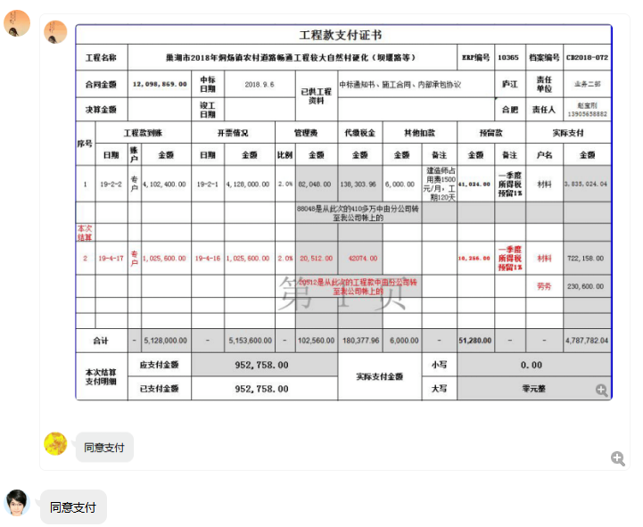

3
工程款支付证书
工程名称 |  | 巢湖市2018年烔炀镇农村道路畅通工程较大自然村硬化（坝堰路等） |  |  |  |  |  |  |  |  | ERP编号 | 10365 | 档案编号 | CD2018-072
合同金额 |  | 12,098,869.00 |  | 中标 日期 | 2018.9.6 |  | 已供工程 资料 | 中标通知书、施工合同、内部承包协议 |  |  |  | 庐江 | 责任 单位 | 业务二部
决算金额 |  |  |  | 竣工 日期 |  |  |  |  |  |  |  | 合肥 | 责任人 | 赵宝刚13905658882
序号 | 工程款到账 |  |  | 开票情况 |  | 管理费 |  | 代缴税金 | 其他扣款 |  | 预留款 |  | 实际支付
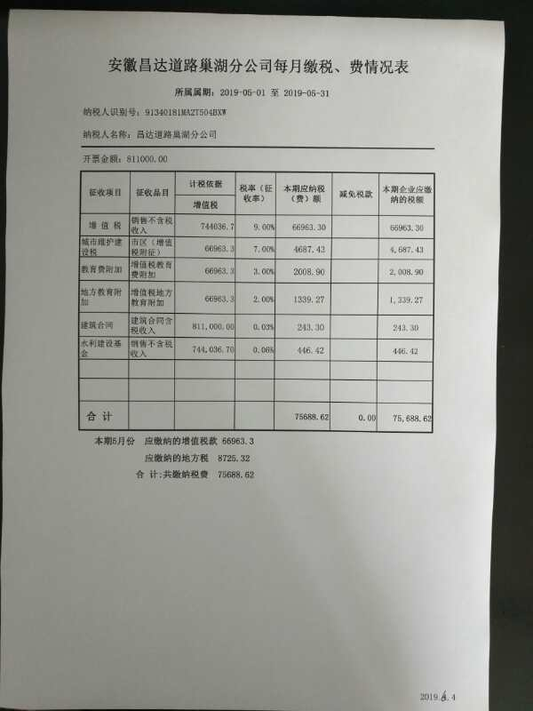
 | 日期 | 账户 | 金额 | 日期 | 金额 | 比例 | 金额 | 金额 | 金额 | 备注 | 金额 | 备注 | 户名 | 金额
1 | 2019-02-02 | 专户 | 4,102,400.00 | 2019-02-01 | 4,128,000.00 | 2.0% | 82,048.00 | 138,303.96 | 6,000.00 | 建造师占用费1500元/月，工期120天 | 41,024.00 | 一季度所得税预留1% | 材料 | 3,835,024.04
 |  |  |  |  |  |  | 88048是从此次的410多万中由分公司转至我公司帐上的
2 | 2019-04-17 | 专户 | 1,025,600.00 | 2019-04-16 | 1,025,600.00 | 2.0% | 20,512.00 | 42074.00 |  |  | 10,256.00 | 一季度所得税预留1% | 材料 | 722,158.00
 |  |  |  |  |  |  | 20512是从此次的工程款中由分公司转至我公司帐上的 |  |  |  |  |  | 劳务 | 230,600.00
本次结算 支付明细
3 | 2019-07-17 | 专户 | 811,000.00 | 2019-07-04 | 810,150.00 | 2.0% | 16,220.00 | 75688.62 |  |  | 8,110.00 | 一季度所得税预留1% | 材料 | 710,981.38
 |  |  |  |  |  |  | 16220是从此次的工程款中由分公司转至我公司帐上的

合计 |  | - | 5,939,000.00 | - | 5,963,750.00 | - | 118,780.00 | 256,066.58 | 6,000.00 | - | 59,390.00 | - | - | 5,498,763.42
本次结算 支付明细 |  | 应支付金额 |  | 710,981.38 |  |  |  | 实际支付金额 |  | 小写 | 0.00
 |  | 已支付金额 |  | 710,981.38 |  |  |  |  |  | 大写 | 零元整
申请部门 意见 |  | 制表：朱敏 |  |  |  |  |  | 项目管理 意见 |  | 施总、朱总已同意支付（附表背面截图）。
财务初审 意见 |  |  |  |  |  |  |  | 财务审核 意见
质安初审 意见 |  |  |  |  |  |  |  | 质安稽查 意见
总经理审批 |  |  |  |  |  |  |  | 董事长审批

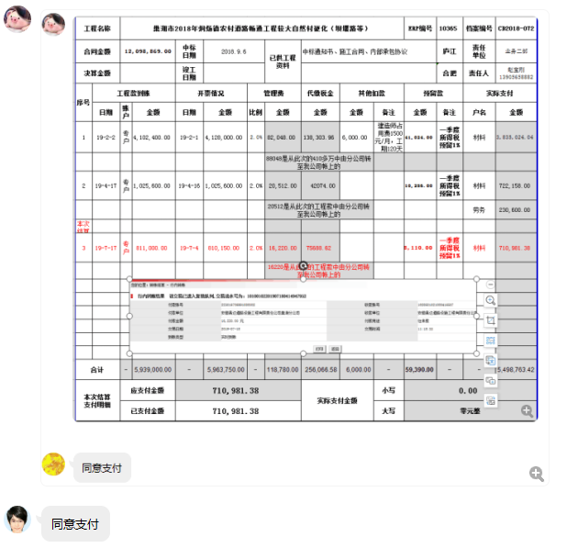

4
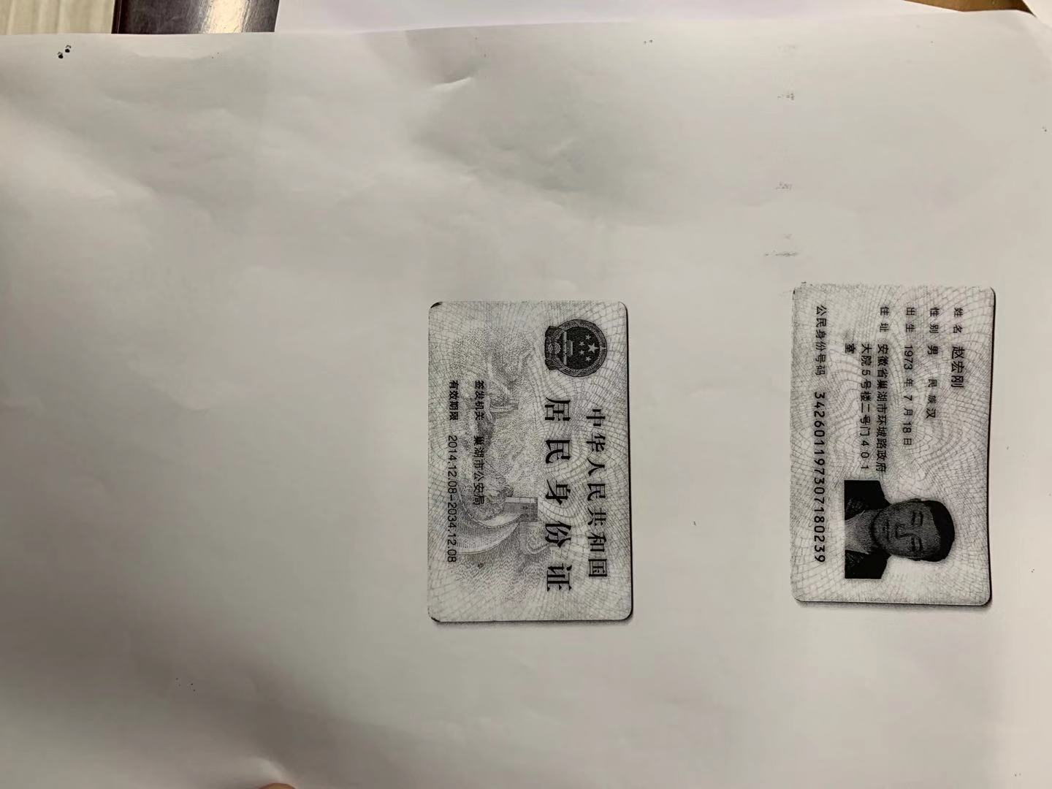
工程款支付证书
工程名称 |  | 巢湖市2018年烔炀镇农村道路畅通工程较大自然村硬化（坝堰路等） |  |  |  |  |  |  |  |  |  | ERP编号 | 10365 | 档案编号 | CD2018-072
合同金额 |  | 12,098,869.00 |  |  | 中标 日期 | 2018.9.6 |  | 已供工程 资料 | 中标通知书、施工合同、内部承包协议 |  |  |  | 庐江 | 责任 单位 | 业务二部
决算金额 |  |  |  |  | 竣工 日期 |  |  |  |  |  |  |  | 合肥 | 责任人 | 赵宝刚13905658882
序号 | 工程款到账 |  |  |  | 开票情况 |  | 管理费 |  | 代缴税金 | 其他扣款 |  | 预留款 |  | 实际支付
 | 日期 | 账户 | 周转金 | 金额 | 日期 | 金额 | 比例 | 金额 | 金额 | 金额 | 备注 | 金额 | 备注 | 户名 | 金额
1 | 2019-02-02 | 专户 |  | 4,102,400.00 | 2019-02-01 | 4,128,000.00 | 2.0% | 82,048.00 | 138,303.96 | 6,000.00 | 建造师占用费1500元/月，工期120天 | 41,024.00 | 一季度所得税预留1% | 材料 | 3,835,024.04
 |  |  |  |  |  |  |  | 88048是从此次的410多万中由分公司转至我公司帐上的
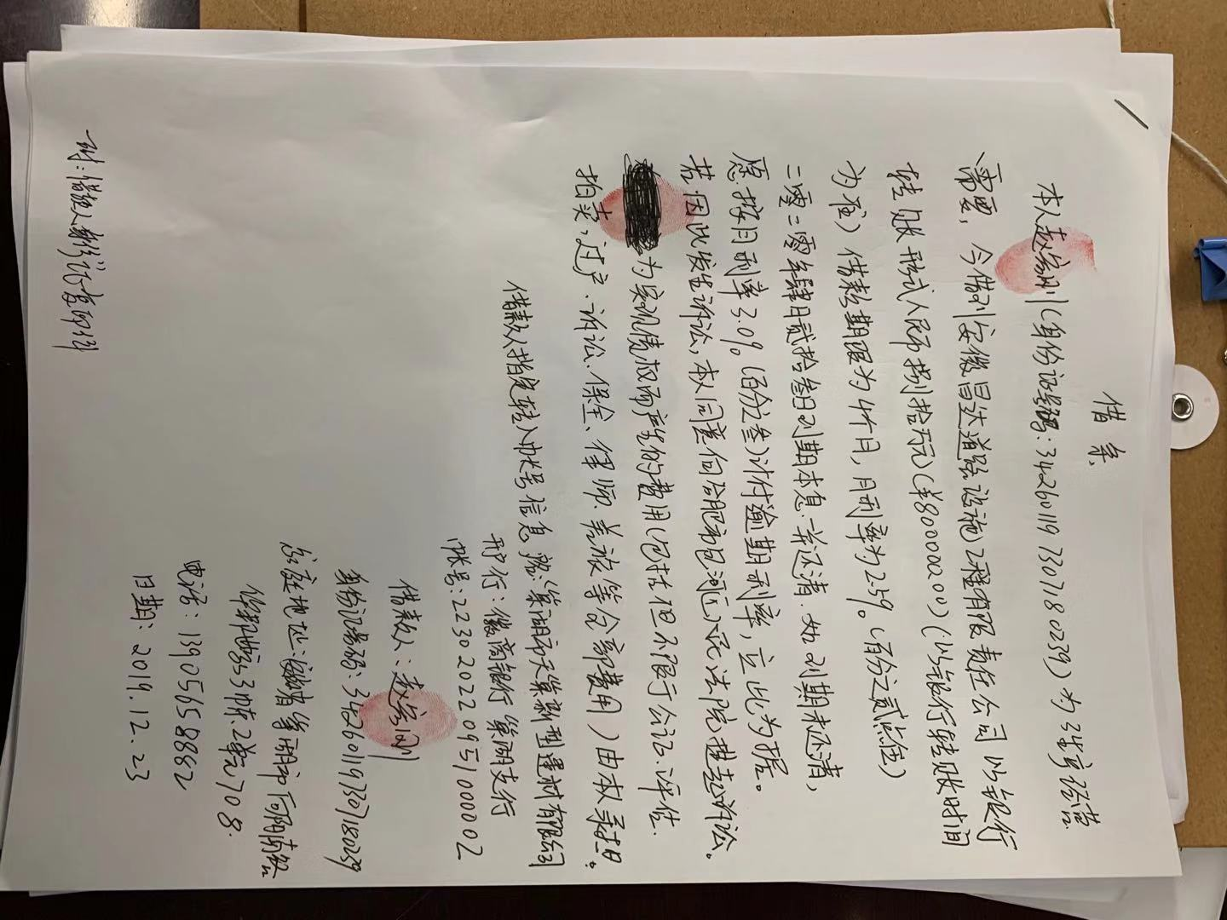
2 | 2019-04-17 | 专户 |  | 1,025,600.00 | 2019-04-16 | 1,025,600.00 | 2.0% | 20,512.00 | 42074.00 |  |  | 10,256.00 | 一季度所得税预留1% | 材料 | 722,158.00
 |  |  |  |  |  |  |  | 20512是从此次的工程款中由分公司转至我公司帐上的 |  |  |  |  |  | 劳务 | 230,600.00
3 | 2019-07-17 | 专户 |  | 811,000.00 | 2019-07-04 | 810,150.00 | 2.0% | 16,220.00 | 75688.62 |  |  | 8,110.00 | 一季度所得税预留1% | 材料 | 710,981.38
 |  |  |  |  |  |  |  | 16220是从此次的工程款中由分公司转至我公司帐上的
本次结算 支付明细
4 | 2019-12-24 |  | 800,000.00 |  |  |  |  |  |  |  |  |  |  | 巢湖市天巢新型建材有限公司 | 800,000.00

合计 |  | - | 800,000.00 | 5,939,000.00 | - | 5,963,750.00 | - | 118,780.00 | 256,066.58 | 6,000.00 | - | 59,390.00 | - | - | 6,298,763.42
本次结算 支付明细 |  | 应支付金额 |  |  | 800,000.00 |  |  |  | 实际支付金额 |  | 小写 | 0.00
 |  | 已支付金额 |  |  | 0.00 |  |  |  |  |  | 大写 | 零元整
申请部门 意见 |  |  |  |  |  |  |  |  | 项目管理 意见
财务初审 意见 |  |  |  |  |  |  |  |  | 财务审核 意见
质安初审 意见 |  |  |  |  |  |  |  |  | 质安稽查 意见
总经理审批 |  |  |  |  |  |  |  |  | 董事长审批

5
工程款支付证书
工程名称 |  | 巢湖市2018年烔炀镇农村道路畅通工程较大自然村硬化（坝堰路等） |  |  |  |  |  |  |  |  |  | ERP编号 | 10365 | 档案编号 | CD2018-072
合同金额 |  | 12,098,869.00 |  |  | 中标 日期 | 2018.9.6 |  | 已供工程 资料 | 中标通知书、施工合同、内部承包协议 |  |  |  | 庐江 | 责任 单位 | 业务二部
决算金额 |  |  |  |  | 竣工 日期 |  |  |  |  |  |  |  | 合肥 | 责任人 | 赵宝刚13905658882
序号 | 工程款到账 |  |  |  | 开票情况 |  | 管理费 |  | 代缴税金 | 其他扣款 |  | 预留款 |  | 实际支付
 | 日期 | 账户 | 周转金 | 金额 | 日期 | 金额 | 比例 | 金额 | 金额 | 金额 | 备注 | 金额 | 备注 | 户名 | 金额
1 | 2019-02-02 | 专户 |  | 4,102,400.00 | 2019-02-01 | 4,128,000.00 | 2.0% | 82,048.00 | 138,303.96 | 6,000.00 | 建造师占用费1500元/月，工期120天 | 41,024.00 | 一季度所得税预留1% | 材料 | 3,835,024.04
 |  |  |  |  |  |  |  | 88048是从此次的410多万中由分公司转至我公司帐上的
2 | 2019-04-17 | 专户 |  | 1,025,600.00 | 2019-04-16 | 1,025,600.00 | 2.0% | 20,512.00 | 42074.00 |  |  | 10,256.00 | 一季度所得税预留1% | 材料 | 722,158.00
 |  |  |  |  |  |  |  | 20512是从此次的工程款中由分公司转至我公司帐上的 |  |  |  |  |  | 劳务 | 230,600.00
3 | 2019-07-17 | 专户 |  | 811,000.00 | 2019-07-04 | 810,150.00 | 2.0% | 16,220.00 | 75688.62 |  |  | 8,110.00 | 一季度所得税预留1% | 材料 | 710,981.38
 |  |  |  |  |  |  |  | 16220是从此次的工程款中由分公司转至我公司帐上的
4 | 2019-12-24 |  | 800,000.00 |  |  |  |  |  |  |  |  |  |  | 巢湖市天巢新型建材有限公司 | 800,000.00
本次结算 支付明细
5 | 2020-01-19 | 专户 |  | 1,844,000.00 | 2019-12-15 | 1,844,000.00 | 2.0% | 123,198.00 | 62734.49 |  |  | 18,440.00 | 一季度所得税预留1% | 安徽麟铠建筑工程有限公司-劳务 | 939,627.51
 |  |  |  |  |  |  |  | 管理费全部扣除 |  |  |  |  |  | 巢湖市润宽商贸有限公司-水泥 | 400,000.00
 |  |  |  |  |  |  |  | 123198是从此次的工程款中由分公司转至我公司帐上的 |  |  |  |  |  | 巢湖市诺仕商贸有限公司-石料 | 300,000.00

合计 |  | - | 800,000.00 | 7,783,000.00 | - | 7,807,750.00 | - | 241,978.00 | 318,801.07 | 6,000.00 | - | 77,830.00 | - | - | 7,938,390.93
本次结算 支付明细 |  | 应支付金额 |  |  | 1,639,627.51 |  |  |  | 实际支付金额 |  | 小写 | 0.00
 |  | 已支付金额 |  |  | 0.00 |  |  |  |  |  | 大写 | 零元整
申请部门 意见 |  |  |  |  |  |  |  |  | 项目管理 意见
财务初审 意见 |  |  |  |  |  |  |  |  | 财务审核 意见
质安初审 意见 |  |  |  |  |  |  |  |  | 质安稽查 意见
总经理审批 |  |  |  |  |  |  |  |  | 董事长审批
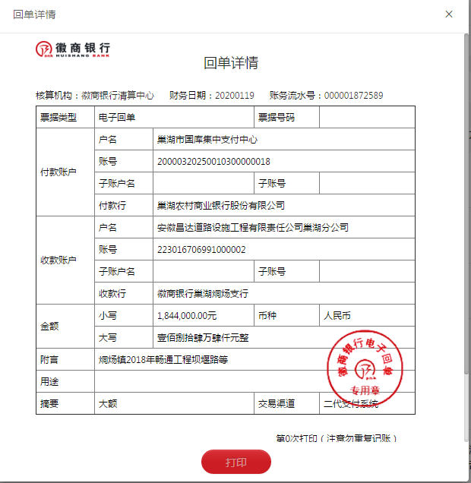
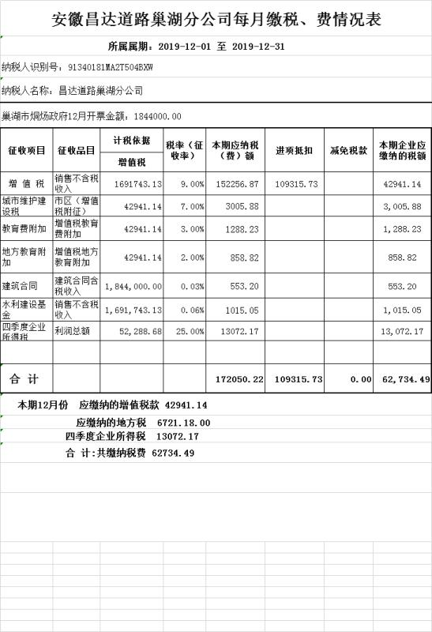

6-1
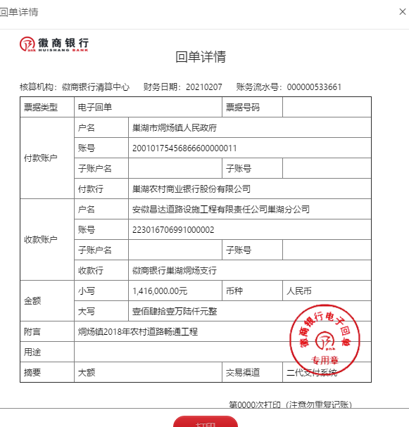
工程款支付证书
工程名称 |  | 巢湖市2018年烔炀镇农村道路畅通工程较大自然村硬化（坝堰路等） |  |  |  |  |  |  |  |  |  | ERP编号 | 10365 | 档案编号 | CD2018-072
合同金额 |  | 12,098,869.00 |  |  | 中标 日期 | 2018.9.6 |  | 已供工程 资料 | 中标通知书、施工合同、内部承包协议 |  |  |  | 庐江 | 责任 单位 | 业务二部
决算金额 |  |  |  |  | 竣工 日期 |  |  |  |  |  |  |  | 合肥 | 责任人 | 赵宝刚13905658882
序号 | 工程款到账 |  |  |  | 开票情况 |  | 管理费 |  | 代缴税金 | 其他扣款 |  | 预留款 |  | 实际支付
 | 日期 | 账户 | 周转金 | 金额 | 日期 | 金额 | 比例 | 金额 | 金额 | 金额 | 备注 | 金额 | 备注 | 户名 | 金额
1 | 2019-02-02 | 专户 |  | 4,102,400.00 | 2019-02-01 | 4,128,000.00 | 2.0% | 82,048.00 | 138,303.96 | 6,000.00 | 建造师占用费1500元/月，工期120天 | 41,024.00 | 一季度所得税预留1% | 材料 | 3,835,024.04
 |  |  |  |  |  |  |  | 88048是从此次的410多万中由分公司转至我公司帐上的
2 | 2019-04-17 | 专户 |  | 1,025,600.00 | 2019-04-16 | 1,025,600.00 | 2.0% | 20,512.00 | 42074.00 |  |  | 10,256.00 | 一季度所得税预留1% | 材料 | 722,158.00
 |  |  |  |  |  |  |  | 20512是从此次的工程款中由分公司转至我公司帐上的 |  |  |  |  |  | 劳务 | 230,600.00
3 | 2019-07-17 | 专户 |  | 811,000.00 | 2019-07-04 | 810,150.00 | 2.0% | 16,220.00 | 75688.62 |  |  | 8,110.00 | 一季度所得税预留1% | 材料 | 710,981.38
 |  |  |  |  |  |  |  | 16220是从此次的工程款中由分公司转至我公司帐上的
4 | 2019-12-24 |  | 800,000.00 | 公司借款 |  |  |  |  |  |  |  |  |  | 巢湖市天巢新型建材有限公司 | 800,000.00
5 | 2020-01-19 | 专户 |  | 1,844,000.00 | 2019-12-15 | 1,844,000.00 | 2.0% | 123,198.00 | 62734.49 |  |  | 18,440.00 | 一季度所得税预留1% | 安徽麟铠建筑工程有限公司-劳务 | 939,627.51
 |  |  |  |  |  |  |  | 管理费全部扣除 |  |  |  |  |  | 巢湖市润宽商贸有限公司-水泥 | 400,000.00
 |  |  |  |  |  |  |  | 123198是从此次的工程款中由分公司转至我公司帐上的 |  |  |  |  |  | 巢湖市诺仕商贸有限公司-石料 | 300,000.00
6 | 2020-05-08 |  |  |  |  |  |  |  |  |  |  |  |  | 安徽麟铠建筑工程有限公司-劳务 开户行：工商银行巢湖东风路支行 账号：1302 3720 0910 0006 351 | 100,000.00
7 | 2021-02-07 | 专户 |  | 1,416,000.00 |  |  |  | 0.00 |  |  |  |  |  | 巢湖市彭可建筑工程有限公司-机械 | 70,000.00
 |  |  |  |  |  |  |  |  |  |  |  |  |  | 合肥虎刚劳务有限公司-机械 | 100,000.00
 |  |  |  |  |  |  |  |  |  |  |  |  |  | 祝伟柱-机械 | 70,000.00
 |  |  |  |  |  |  |  |  |  |  |  |  |  | 祝卫东-机械 | 90,000.00

合计 |  | - | 800,000.00 | 9,199,000.00 | - | 7,807,750.00 | - | 241,978.00 | 318,801.07 | 6,000.00 | - | 77,830.00 | - | - | 8,368,390.93
本次结算 支付明细 |  | 应支付金额 |  |  | 330,000.00 |  |  |  | 实际支付金额 |  | 小写 | 0.00
 |  | 已支付金额 |  |  | 0.00 |  |  |  |  |  | 大写 | 零元整 |  |  |  | 7568390.93
申请部门 意见 |  |  |  |  |  |  |  |  | 项目管理 意见
财务初审 意见 |  |  |  |  |  |  |  |  | 财务审核 意见 |  |  |  |  |  |  | 986000
质安初审 意见 |  |  |  |  |  |  |  |  | 质安稽查 意见
总经理审批 |  |  |  |  |  |  |  |  | 董事长审批

